画面詳細
ファイル検索画面

初期表示 |  |  |  |  | 「参加者を選択」ダイアログ |  |  |  |  |  |  |  |  |  | 参加者を選択後の初期表示
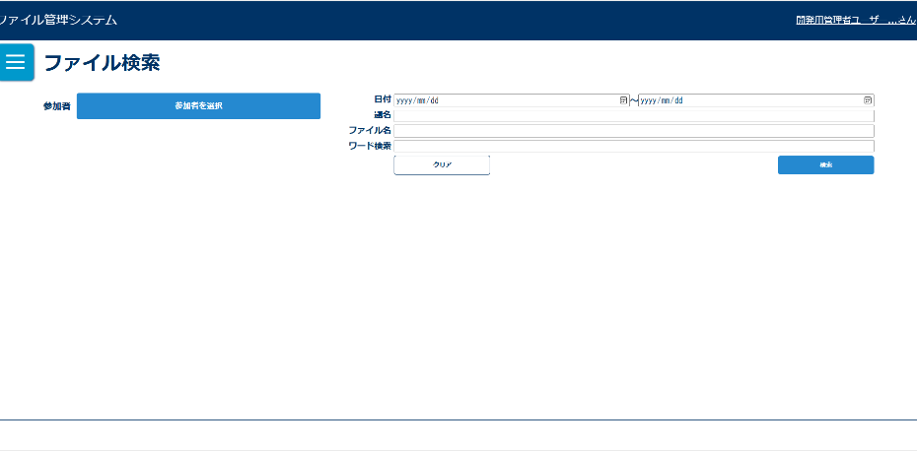
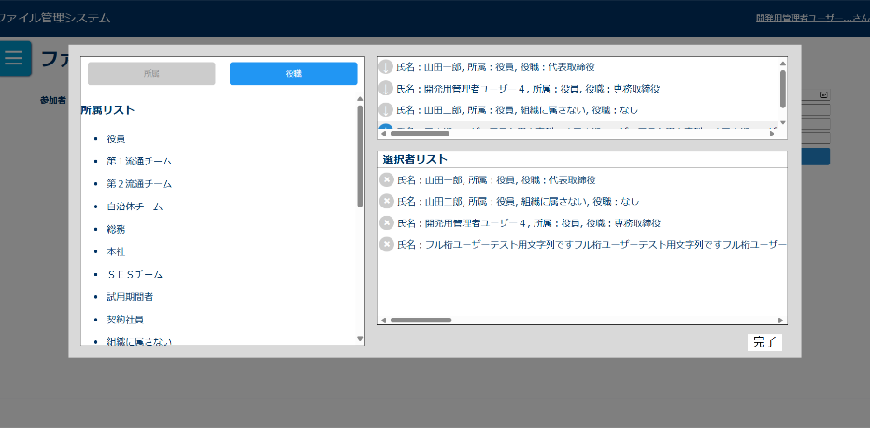
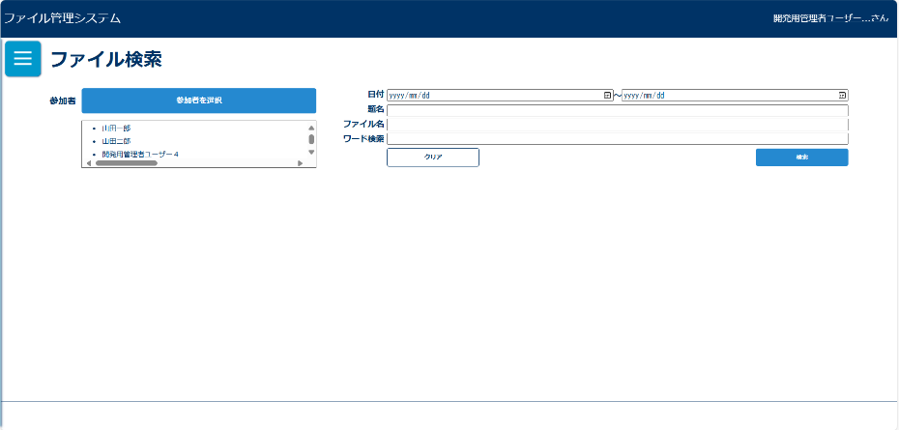

検索条件未入力ダイアログ |  |  |  |  | 入力チェックエラーダイアログ |  |  |  |  |  |  |  |  |  | 検索結果０件ダイアログ
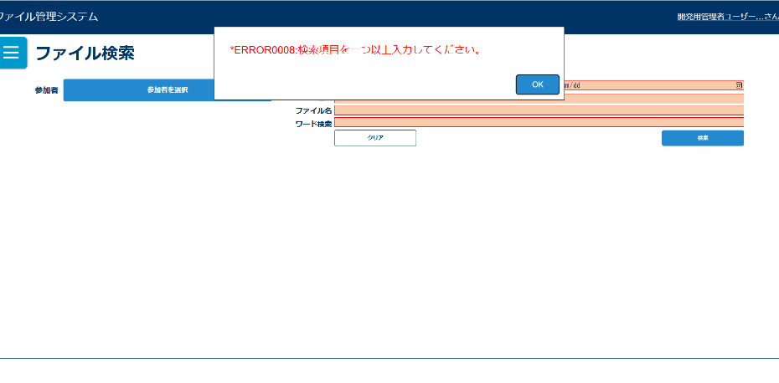
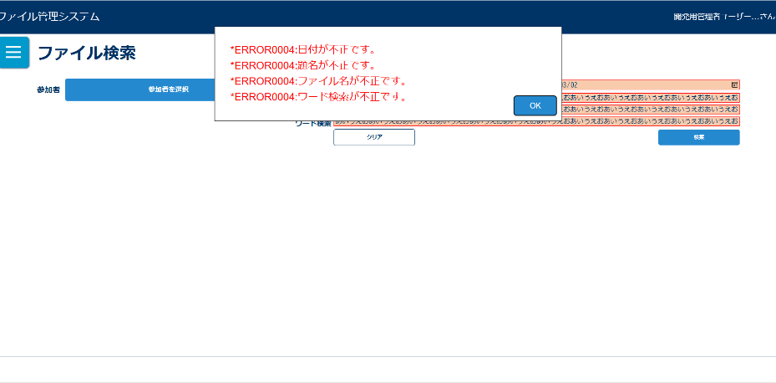
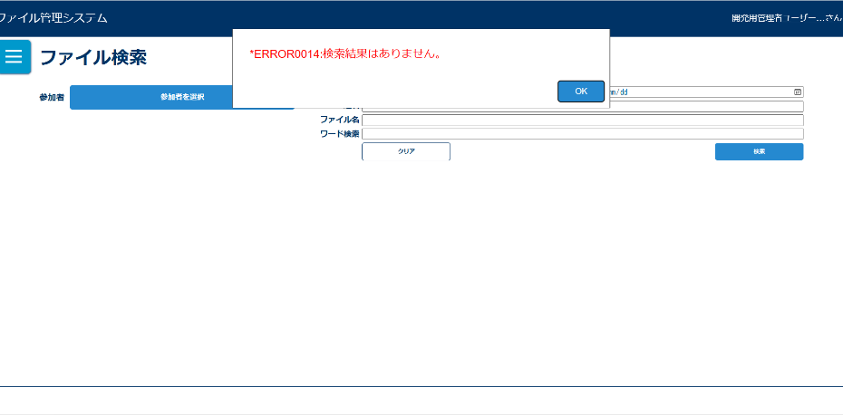

検索後 |  |  |  |  | 「参加者を確認」ボタン押下
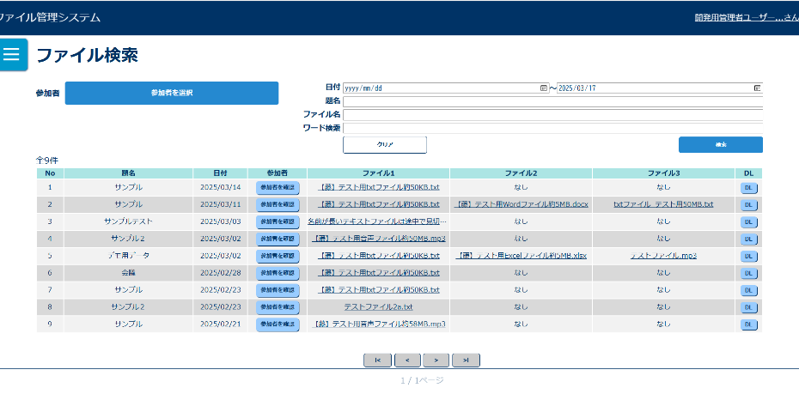
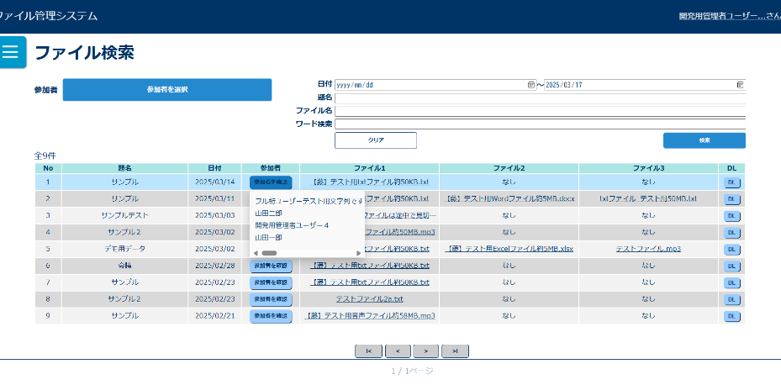

画面表示項目
No | 項目名 | データ |  |  |  | 有効 | 権限 |  | 部品 | 有桁 | 表桁 | データ型 | 文字種 | フォーマット |  | 備考 | ボタン | 文字列 | 全角
 |  | テーブル名 | フィールド名 |  |  |  | 管 | 一 |  |  |  |  |  |  |  |  | テキストボックス | 数値 | 半角
1 | タイトル |  |  |  |  | 〇 | 〇 | 〇 |  |  |  |  |  |  |  | 「ファイル検索」と表示 | ラジオボタン |  | 混在
初期表示 |  |  |  |  |  |  |  |  |  |  |  |  |  |  |  |  | チェックボックス
2 | 参加者 |  |  |  |  | × | 〇 | 〇 | ラベル
3 | 参加者を選択 |  |  |  |  | 〇 | 〇 | 〇 | ボタン
4 | 題名 |  |  |  |  | × | 〇 | 〇 | ラベル
5 | テキストボックス |  |  |  |  | 〇 | 〇 | 〇 | テキストボックス | 100 | 20 | 文字列 | 混在
6 | ファイル名 |  |  |  |  | × | 〇 | 〇 | ラベル |  |  |  |  |  |  |  | コンボボックス
7 | テキストボックス |  |  |  |  | 〇 | 〇 | 〇 | テキストボックス | 100 | 20 | 文字列 | 混在 |  |  |  | リストボックス
8 | 日付(FROM) |  |  |  |  | × | 〇 | 〇 | ラベル |  |  |  |  |  |  |  | ラベルアンカー
9 | テキストボックス |  |  |  |  | 〇 | 〇 | 〇 | テキストボックス | 8 | 10 | 文字列 | 半角 | yyyymmdd |  |  | タブ
10 | 日付(TO) |  |  |  |  | × | 〇 | 〇 | ラベル
11 | テキストボックス |  |  |  |  | 〇 | 〇 | 〇 | テキストボックス | 8 | 10 | 文字列 | 半角 | yyyymmdd
12 | テキスト内文字 |  |  |  |  | × | 〇 | 〇 | ラベル
13 | テキストボックス |  |  |  |  | 〇 | 〇 | 〇 | テキストボックス | 50 | 20 | 文字列 | 混在
14 | クリア |  |  |  |  | 〇 | 〇 | 〇 | ボタン
15 | 検索 |  |  |  |  | 〇 | 〇 | 〇 | ボタン
「参加者を選択」ボタン押下後ダイアログ
16 | 所属別 |  |  |  |  | 〇 | 〇 | 〇 | ボタン
17 | 役職別 |  |  |  |  | 〇 | 〇 | 〇 | ボタン
18 | 所属別一覧 | m_team | team_name |  |  | × | 〇 | 〇
19 | 役職別一覧 | m_post | post_name |  |  | × | 〇 | 〇
20 | 氏名 | m_user | user_name |  |  | × | 〇 | 〇
21 | 所属 | m_team | team_name |  |  | × | 〇 | 〇
22 | 役職 | m_post | post_name |  |  | × | 〇 | 〇
23 | 会議参加者 |  |  |  |  | × | 〇 | 〇
24 | 氏名 | m_user | user_name |  |  | × | 〇 | 〇
25 | 所属 | m_team | team_name |  |  | × | 〇 | 〇
26 | 役職 | m_post | post_name |  |  | × | 〇 | 〇
27 | 完了 |  |  |  |  | 〇 | 〇 | 〇 | ボタン
参加者を選択後の初期表示
28 | 参加者一覧 |  |  |  |  | △ | 〇 | 〇 |  |  |  |  |  |  |  | 参加者が選択されていない場合は非表示
検索後
29 | 検索件数 |  |  |  |  | × | 〇 | 〇 | ラベル
30 | ID | t_file | file_id |  |  | × | 〇 | 〇
31 | 題名 | t_file | title |  |  | × | 〇 | 〇
32 | 日付 | t_file | meeting_date |  |  | × | 〇 | 〇 |  |  |  |  |  | yyyy/mm/dd
33 | 参加者を確認 |  |  |  |  | 〇 | 〇 | 〇 | ボタン
34 | ファイル1 | t_file | file_name |  |  | 〇 | 〇 | 〇 | リンク
35 | ファイル2 | t_file | file_name |  |  | 〇 | 〇 | 〇 | リンク
36 | ファイル3 | t_file | file_name |  |  | 〇 | 〇 | 〇 | リンク
37 | DL |  |  |  |  | 〇 | 〇 | 〇 | ボタン
「参加者を確認」ボタン押下後ダイアログ
38 | 会議参加者一覧 | m_user | user_name |  |  | △ | 〇 | 〇 | リストボックス |  |  |  |  |  |  | ドロップダウンリストで表示
※ページング表示は共有部品に記載

入力パラメータ
No | 項目名 | 物理名 |  | コントロール | 送信方法 |  |  | 備考

「検索」ボタン押下
1 | 題名 | title |  |  | POST
2 | ファイル名 | fileName |  |  | POST
3 | 日付自 | dateFrom |  |  | POST |  |  | 日付(FROM)
4 | 日付至 | dateTo |  |  | POST |  |  | 日付(TO)
5 | ユーザーID | userId |  |  | POST |  |  | ユーザー名に紐づくユーザーIDを送信
6 | ファイル内テキスト | findWord |  |  | POST
「クリア」ボタン押下
1 | なし
ファイル名押下
1 | ファイルID | fileId
2 | ファイル管理連番 | serialNumber
「DL」ボタン押下
1 | ファイルID | fileId

